SEARCH - CASO PRUEBA
Codigo de Tarjeta | Nro de Historia de Usuario | ID de prueba | Nombre del caso de prueba | Descripción | Resultado Esperado | Resultado obtenido | Fecha de ejecución | Responsable Prueba | Estado Prueba | Evidencia Prueba(Opcional) | Fecha de Apertura | Incidencia Gravedad | Incidencia asignado a | Incidencia estatus | Incidencia Fecha de cierre | Incidencia Solución
ASE-I504 | HU-21 | 1 | Ubicación | Desde el home, un buscador multiple | Un buscador múltiple situado adecuadamente en el banner del Home | OK | 13/03/2023 | Adrián | Exitosa |  |  | Alta |  | Abierta
ASE-I504 | HU-21 | 2 | Guardado de las búsquedas | Guardado de las búsquedas, a través de las interacciones realizadas | La barra de búsqueda debe mantener y adecuar las búsquedas realizadas | No se guardan las busquedas realizadas desde el buscador del home. | 13/03/2023 | Adrián | Exitosa |  |  | Alta |  | Abierta
ASE-I504 | HU-22 | 3 | Proyectos en el mapa | Integración con mapa en los resultados de búsqueda | Una correcta integración con el mapa y una óptima relación entre los resultados de búsqueda y los proyectos del mapa, así como, los detalles del mismo | OK | 13/03/2023 | Adrián | Exitosa |  |  | Alta |  | Abierta
ASE-I504 | HU-23 | 4 | Modificar imágenes | Funcionalidad que permite cambiar las imágenes del banner en el resultado de búsqueda | Una herramienta de mantenimiento que permita la modificación de los elementos del banner, como imágenes, texto, etc. | - | 13/03/2023 | Adrián |  |  |  | Alta |  | Abierta
ASE-I504 | HU-25 | 6 | Filtros principales | Los filtros principales que se deben mostrar de inicio en la barra de filtro de búsqueda | La implementación de los filtros principales en la barra de búsqueda, así como las opciones disponibles. | OK | 13/03/2023 | Adrián | Exitosa |  |  | Alta |  | Abierta
ASE-I504 | HU-25 | 7 | Favoritos y relacionados | Los filtros con respecto a los proyectos favoritos y los que están relacionados | Visualizar los proyectos encontrados según las restricciones aplicadas | OK | 13/03/2023 | Adrián | Fallo |  |  | Alta |  | Abierta
ASE-I504 | HU-25 | 9 | Detalle del proyecto en el mapa | Los detalles de los proyectos que se muestran en el mapa | Visualizar los detalles del proyecto en el mapa correctamente, estos deben tener los detalles establecidos | El mapa no se muestra al seleccionarlo. | 14/03/2023 | Adrián | Exitosa | Ver EVD_01 |  | Alta |  | Abierta
ASE-I504 | HU-26 | 10 | Distribución de los proyectos destacados en la página donde se visualiza el mapa | Se cambiará el componente de los proyectos destacados (en la página que se puede apreciar el mapa) y se utilizará un carrusel para poder dar movimiento a los proyectos destacados | En los resultados de búsquedas, un carrusel que muestre 6 proyectos a la vez y se visualice la configuración establecida (movimiento, implementación con mapa, etc.) | OK | 14/03/2023 | Adrián | Exitosa |  |  | Alta |  | Abierta
ASE-I504 | HU-26 | 11 | Posición del mapa | La distribución de los elementos se hará de tal modo que el mapa se ubique en el lado izquierdo de la pagina | Una correcta distribución en las secciones de la página para adaptarse a los cambios requeridos | OK | 14/03/2023 | Adrián | Exitosa |  |  | Alta |  | Abierta
ASE-I504 | HU-26 | 12 | Proyectos destacados | Se considerará la forma de utilizar un elemento más llamativo para diferenciar a los proyectos destacados | Un elemento distintivo para diferenciar a los proyectos destacados | OK | 14/03/2023 | Adrián | Exitosa |  |  | Alta |  | Abierta
ASE-I504 | HU-26 | 13 | Banner top | Se moverá el banner top para que regrese a su posición original | El banner de la página de resultados de búsqueda se debe situar en la parte superior de la página | OK | 14/03/2023 | Adrián | Exitosa |  |  | Alta |  | Abierta
ASE-I504 | HU-27 | 14 | Notificación - proyecto no disponible | Se aplicará un elemento distintivo para enviar una notificación cuando un proyecto guardado ya no se encuentre disponible | Funcionalidad que permita enviar una notificación al cliente cuando un proyecto ya no este disponible | - | 14/03/2023 | Adrián |  |  |  | Alta |  | Abierta
ASE-I504 | HU-29 | 15 | Resultados de búsqueda - Proyectos destacados | Distribución de los proyectos destacados | Un carrusel que mantenga los proyectos destacados, los cuales cambien en un lapso de 10 segundos | Ver EVD_02 | 15/03/2023 | Adrián | Exitosa | Ver EVD_02 |  | Alta |  | Abierta
ASE-I504 | HU-29 | 16 | Resultados de búsqueda - Proyectos NO destacados | Distribución de los proyectos no destacados situados en la parte inferior de los resultados de búsqueda (abajo de los proyectos destacados) | La correcta distribución en el diseño de los proyectos situados en la parte inferior de los proyectos destacados | OK | 15/03/2023 | Adrián | Exitosa |  |  | Alta |  | Abierta
ASE-I504 | HU-30 | 17 | Resultados de búsqueda con el mapa activo | Distribución de la página cuando el mapa está visible | Visualizar la adecuada distribución de las secciones de la página de los resultados de búsqueda cuando el mapa se está mostrando | OK | 15/03/2023 | Adrián | Exitosa |  |  | Alta |  | Abierta

ASE-I504 | HU-32 | 18 | Buscar | Resultado de busqueda al hacer uso de los filtros | Obtener los proyectos encontrados que coincidan con los criterios establecidos. | OK | 15/03/2023 | Adrián | Fallo |  |  | Alta |  | Abierta
ASE-I504 | HU-33 | 19 | Banner top | Seccion que muestra un banner informativo | Un banner situado en la parte superior de la página de resultado de búsqueda, el cual debe permitir ocultarse con un botón. | No se visualiza el elemento. | 15/03/2023 | Adrián | Fallo |  |  | Alta |  | Abierta
ASE-I504 | HU-34 | 20 | Responsive | Diseno adaptable para diferentes tipos de pantallas | La correcta distribución del formato de la página independientemente del dispositivo del cual es visto. | Unas secciones de la pagina se visualiza cortada en pantallas de tamaño más reducido. (Probado en una notebook de 14" VER EVIDENCIA). | 15/03/2023 | Adrián | Fallo | 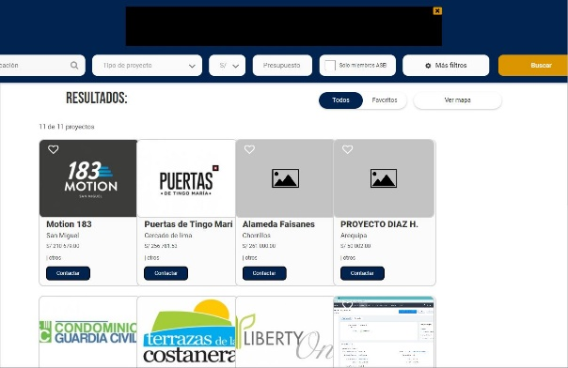 |  | Alta |  | Abierta
ASE-I504 | HU-35 | 21 | Formato de los proyectos destacados | El diseño y formato de los proyectos destacados. | Mostrar en una caja horizontal los detalles del proyecto, como: imagen, datos, marca de destacado, botón de contacto. | La imagen debe abarcar por completo el ancho de la caja. (no se debe ver los bordes) | 15/03/2023 | Adrián | Fallo | 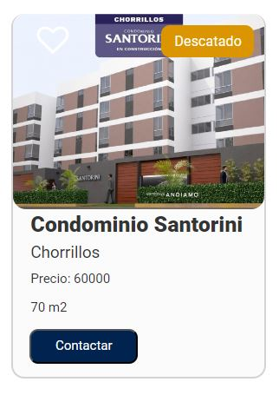 |  | Alta |  | Abierta
ASE-I504 | HU-36 | 22 | Formato de los proyectos NO destacados | El diseño y formato de los proyectos no destacados. | Mostrar en una caja vertical los detalles del proyecto, como: imagen, datos, botón de contacto. | La imagen se muestra con espacios alrededor de la caja donde se sitúa (ver diseño). | 15/03/2023 | Adrián | Fallo | 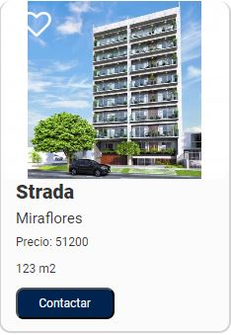 |  | Alta |  | Abierta
ASE-I504 | HU-37 | 23 | Más filtros | Seccion lateral que muestra todos los filtros. | Implementación de todos los filtros disponibles | Al activar el menú de filtros, la barra del menú y el banner de anuncio (si está visible) no deben de ocultarse. (ver EVD_3). | 15/03/2023 | Adrián | Fallo | Ver EVD_03 |  | Alta |  | Abierta
ASE-I504 | HU-38 | 24 | Más filtros - diseño | Diseño de la sección "Todos los filtros" | Obtener el correcto diseño establecido | OK | 16/03/2023 | Adrián | Fallo |  |  | Alta |  | Abierta
ASE-I504 | HU-39 | 25 | Más filtros - Favoritos | Seccion "Todos los filtros" en en Favoritos. | Reestructuracion de los filtros en la barra de busqueda. | Los filtros en esta seccion deberian ser: - Ciudad - Distrito - Mas filtros | 16/03/2023 | Adrián | Fallo | Ver EVD_04 |  | Alta |  | Abierta

EVD_01
RESULTADO ESPERADO |  | RESULTADO OBTENIDO

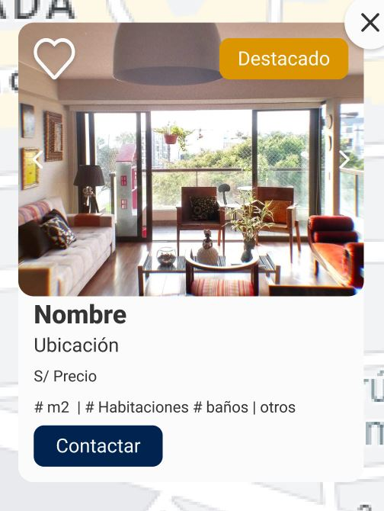
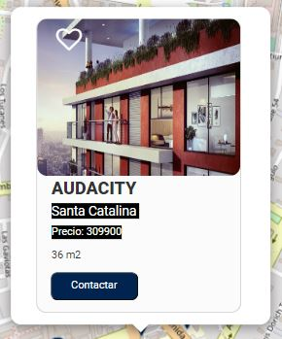

 | Consideraciones
 | * No debe tener un fondo ademas de la caja.
 | * La caja no debe tener bordes.
 | * Debe haber un boton en la esquina superior derecha que permita cerrar.
 | * El tamano y posicion del texto en el boton "Contactar" deberia seguir el formato del prototipo (mas grande y centrado).

EVD_02
RESULTADO ESPERADO |  | RESULTADO OBTENIDO
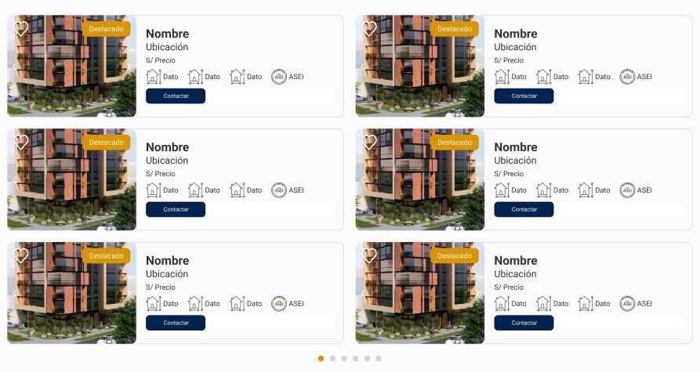
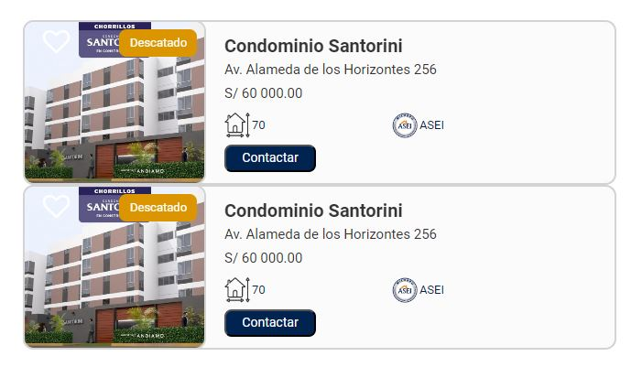

 | Consideraciones
 | * Los proyectos deben tener un espacio entre ellos.
 | * En la caja del proyecto, alinear un poco mas al inicio (izquierda) al boton para agregar como favorito.

EVD_03
RESULTADO ESPERADO |  | RESULTADO OBTENIDO
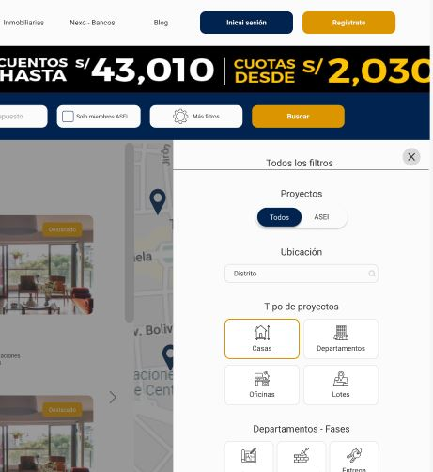
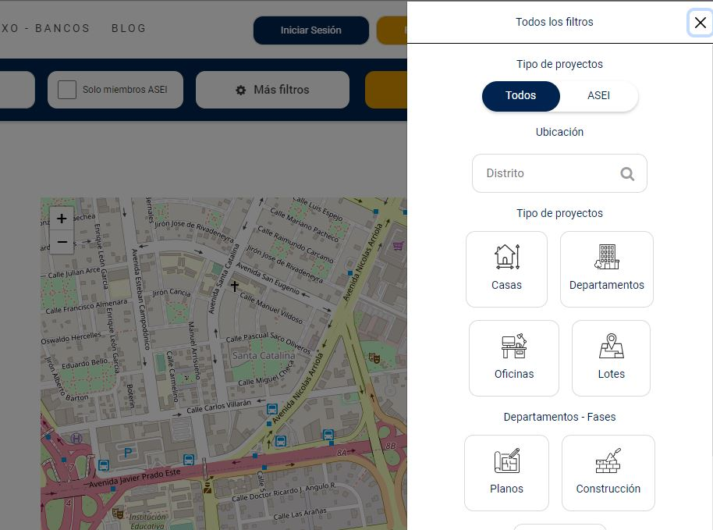

 | Consideraciones
 | * La barra de navegación, banner y barra de búsqueda deben superponerse al menú de filtros.

